Munka1
Id | Description | Test steps | Test data (used) | Pre conditions | Expected result | Actual result | Test datetime | Post conditions | Operation system | Browser | Fail / Pass | Bugreport id (if fail)
MW-B-001 | Footer linkeket bekötni, oldal váltásnál is megfelelő helyre vigyen | 1. Oldal betöltése 2. Footerhez görgetés 3. Linkre kattintás | - | Működik a footer oldal | Sikeresen átvisz a megfelelő oldalra | Sikeresen átvisz a megfelelő oldalra | 1/5/24 | - | Windows 10 Home | Chrome (120.0.6099.198) | Pass | -
MW-B-002 | ha bejelentkezés gombra rákattint és nincs kitölve azt összes adat akkor a várt eredmény | 1. Oldal betöltése 2. Bejelentkezés megnyitása 3. Adatok kitöltése | email: bármixy@gmail.com jelszó: barmixy jelszó még egyszer és telefonszám: 0630 325 2065 | - | Bejelentkezéskor a hiányzó adatnál a gombra rákattintva felugrik,hogy hiányzó adatok | Hiányzó adatnál sikeresen feldobja, hogy nem tud tovább menni hiányzó adat miatt | 1/5/24 | - | Windows 10 Home | Chrome (120.0.6099.198) | Pass | -
MW-B-003 | ha regisztráció gombra rákattint és nincs kitölve azt összes adat akkor a várt eredmény | 1. Oldal betöltése 2. Regisztráció megnyitása 3. Adatok kitöltése | email: bármixy@gmail.com jelszó: barmixy jelszó még egyszer és telefonszám: 0630 325 2065 | - | Regisztárciókor a hiányzó adatnál a gombra rákattintva felugrik,hogy hiányzó adatok | Hiányzó adatnál sikeresen feldobja, hogy nem tud tovább menni hiányzó adat miatt | 1/5/24 | - | Windows 10 Home | Chrome (120.0.6099.198) | Pass | -
MW-B-004 | lassú betöltési idő | - | - | - | gyorsan betölt az oldal | nem tölt be az oldal (kb 1 perc) | 1/5/24 | - | Windows 10 Home | Chrome (120.0.6099.198) | Failed | MW-B-004
MW-B-005 | nem reszponzív elrendezés | oldal megnyitása event fül | - | - | reszponzív az event fül | nem reszponzív az event fül | 1/6/24 | - | Windows 10 Home | Chrome (120.0.6099.198) | Failed | MW-B-005
MW-B-006 | A felhasználó regisztrál a platform. | Nyisd meg a regisztrációs oldalt. Töltsd ki az űrlapot érvényes adatokkal, majd kattints a Regisztráció gombra. | EMAIL: teszt@gmail.com jelszó: nemvalós123 | Sikeres regisztráció a MW-B-006 teszteset alapján | Sikeres regisztráció, kezdőlapra navigálás | - | 1/6/24 | - | Windows 10 Home | Chrome (120.0.6099.198) | Pass | -
MW-B-007 | A felhasználó bejelentkezik a platform. | Nyisd meg a bejelentkezési oldalt, Add meg a felhasználónevet és jelszavat, Kattints a "Bejelentkezés" gombra. | EMAIL: teszt@gmail.com jelszó: nemvalós123 | Bejelentkezés az MW-B-007 teszteset alapján | Sikeres bejelentkezés | - | 1/6/24 | - | Windows 10 Home | Chrome (120.0.6099.198) | Pass | -
MW-B-008 | A felhasználó feltölt egy eseményt a platformra. | Kattints a jobb oldalt található "plusz" gombra. Töltsd ki az adatokat az eseményedről. Kattints az "Esemény létrehozása" gombra. | Helyszín: Pécs Időpont: 2024.01.05 22:00 Szervező: Dark Knigths | Feltöltött esemény | Sikeresen feltöltött esemény | Az esemény nem kerül feltöltésre | 1/6/24 | - | Windows 10 Home | Chrome (120.0.6099.198) | Failed | MW-B-008
MW-B-009 | A felhasználó megosztja az eseményt a közösségi média felületein. | Navigálj a "Saját Események" oldalra, Kattints a "Megosztás" gombra az eseménynél, Válaszd ki a megosztási opciókat majd, kattints a "Megosztás" gombra. | Helyszín: Pécs Időpont: 2024.01.05 22:00 Szervező: Dark Knigths | Feltöltött esemény | Sikeresen megosztott esemény | - | 1/6/24 | - | Windows 10 Home | Chrome (120.0.6099.198) | Pass | -
MW-B-010
MW-B-011
MW-B-012
MW-B-013
MW-B-014
MW-B-015

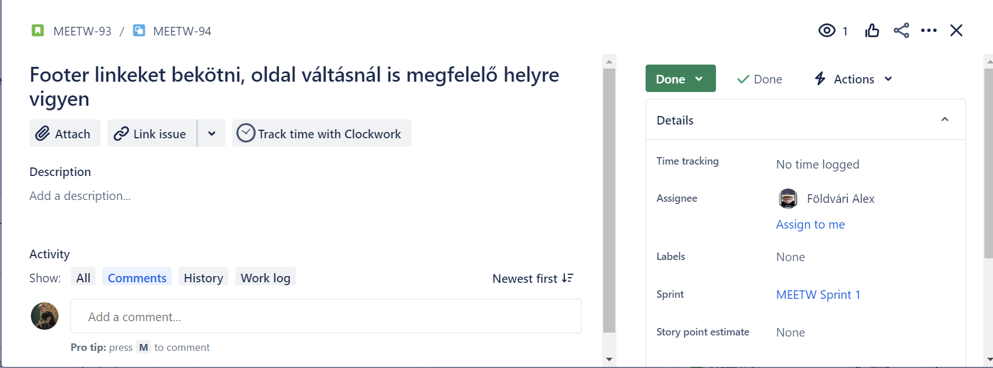
MW-B-001

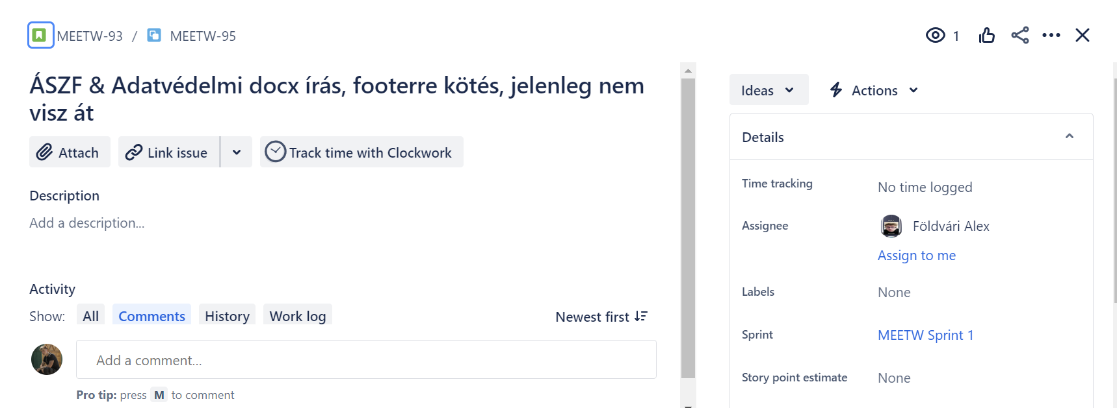
MW-B-002

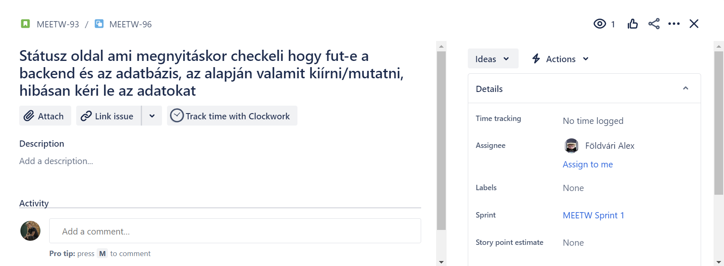 MW-B-003

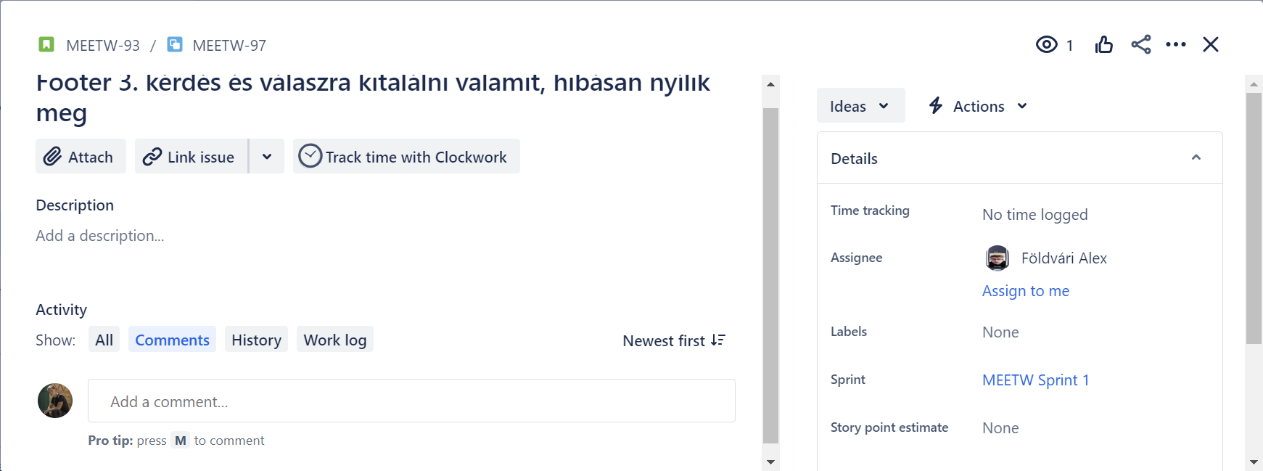 MW-B-004

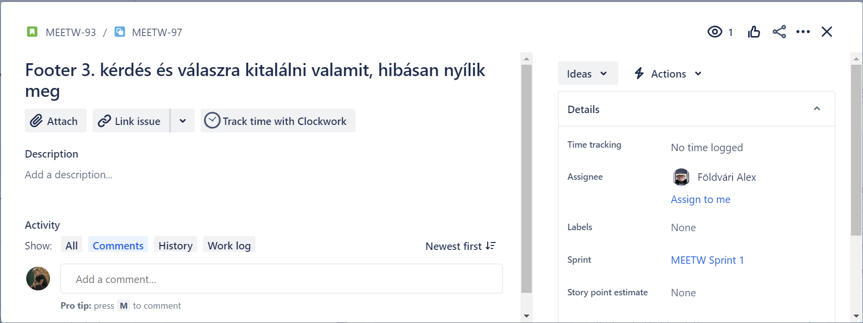
MW-B-005

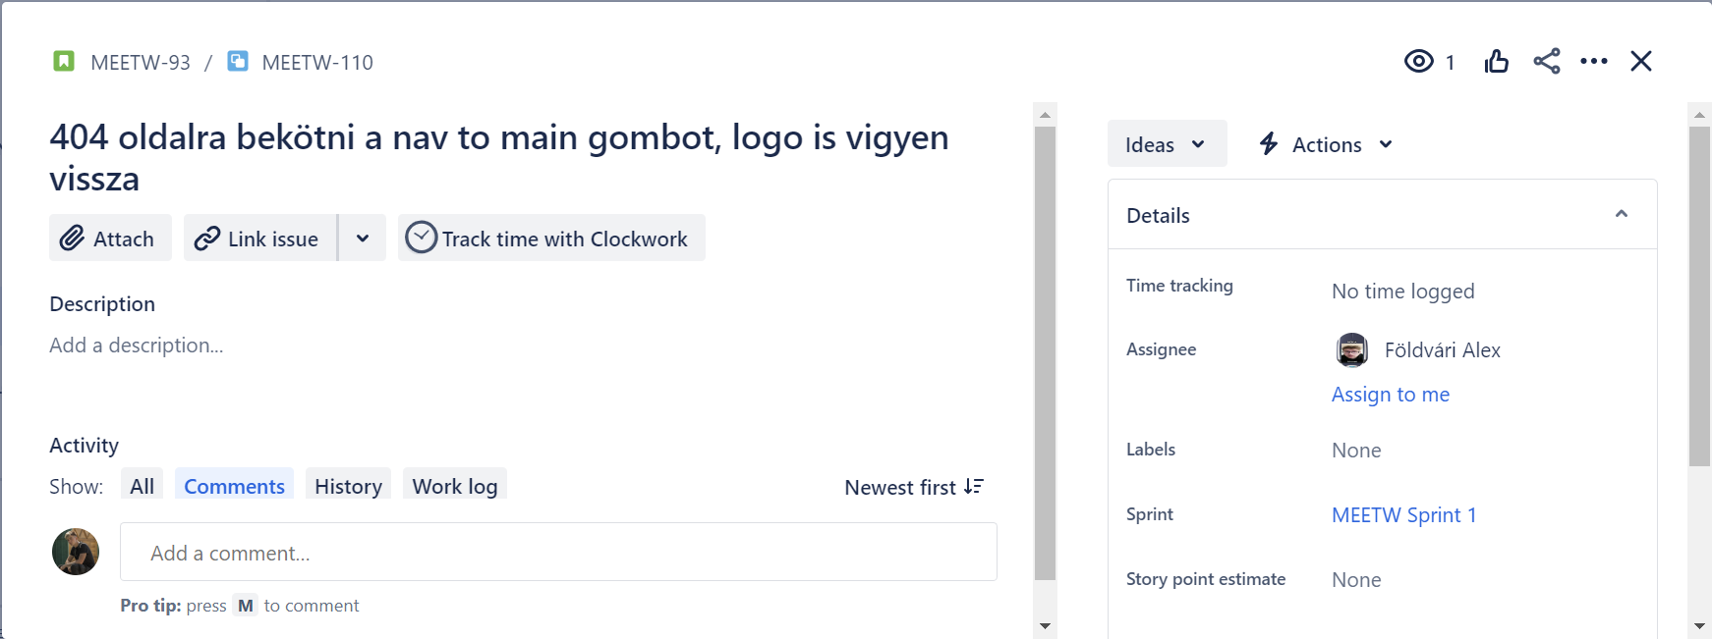 MW-B-006

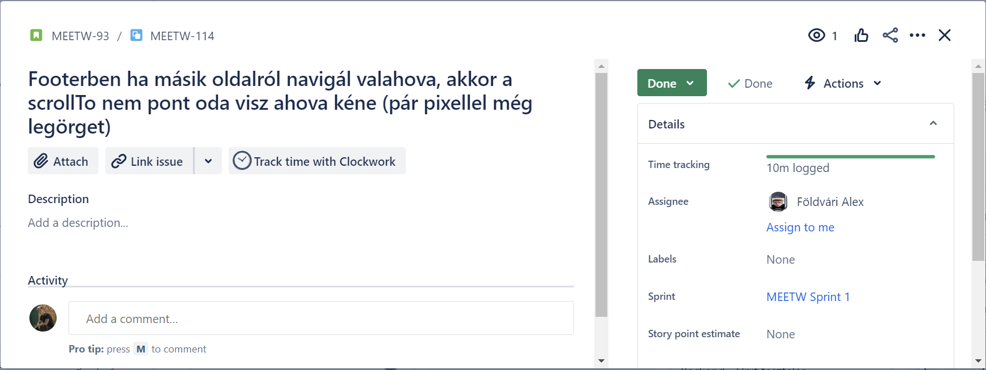
MW-B-007

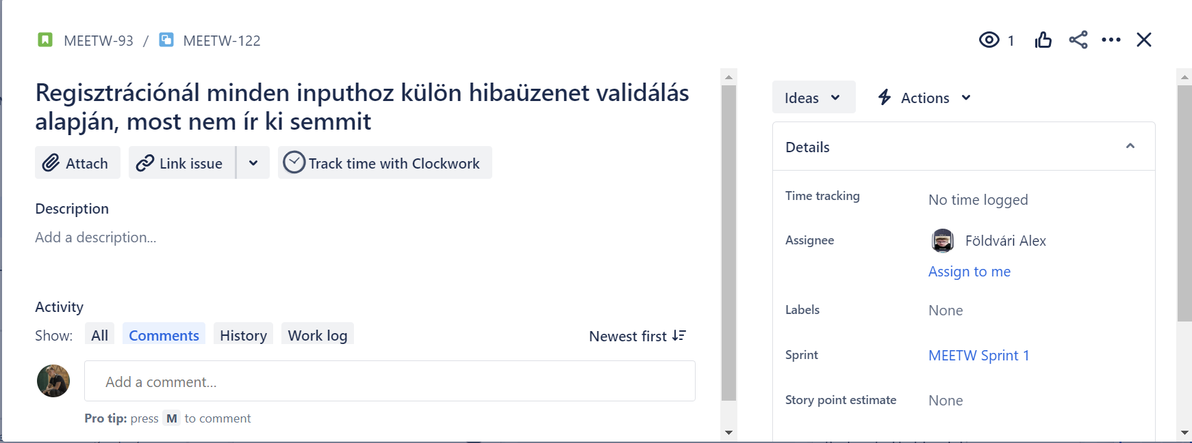 MW-B-008

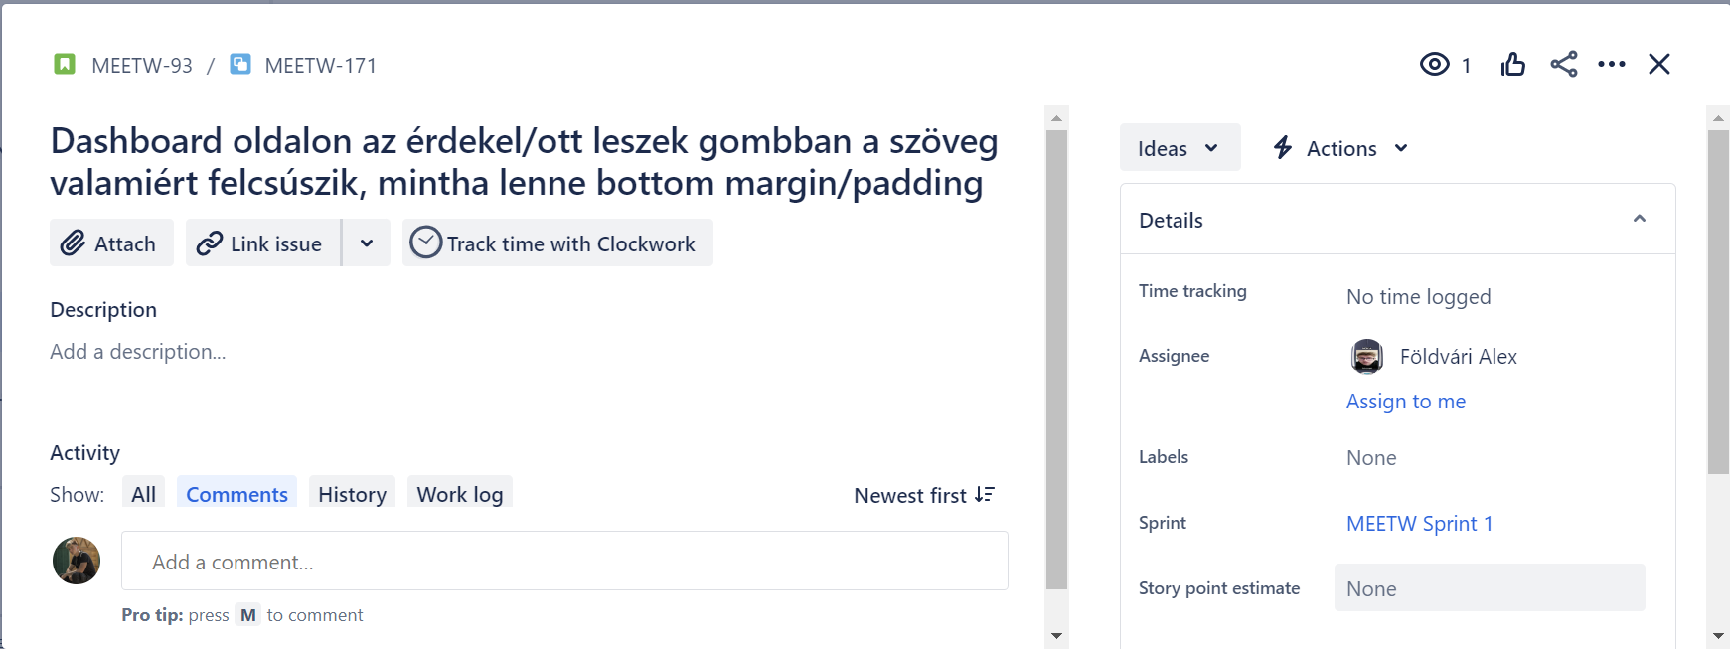 MW-B-009

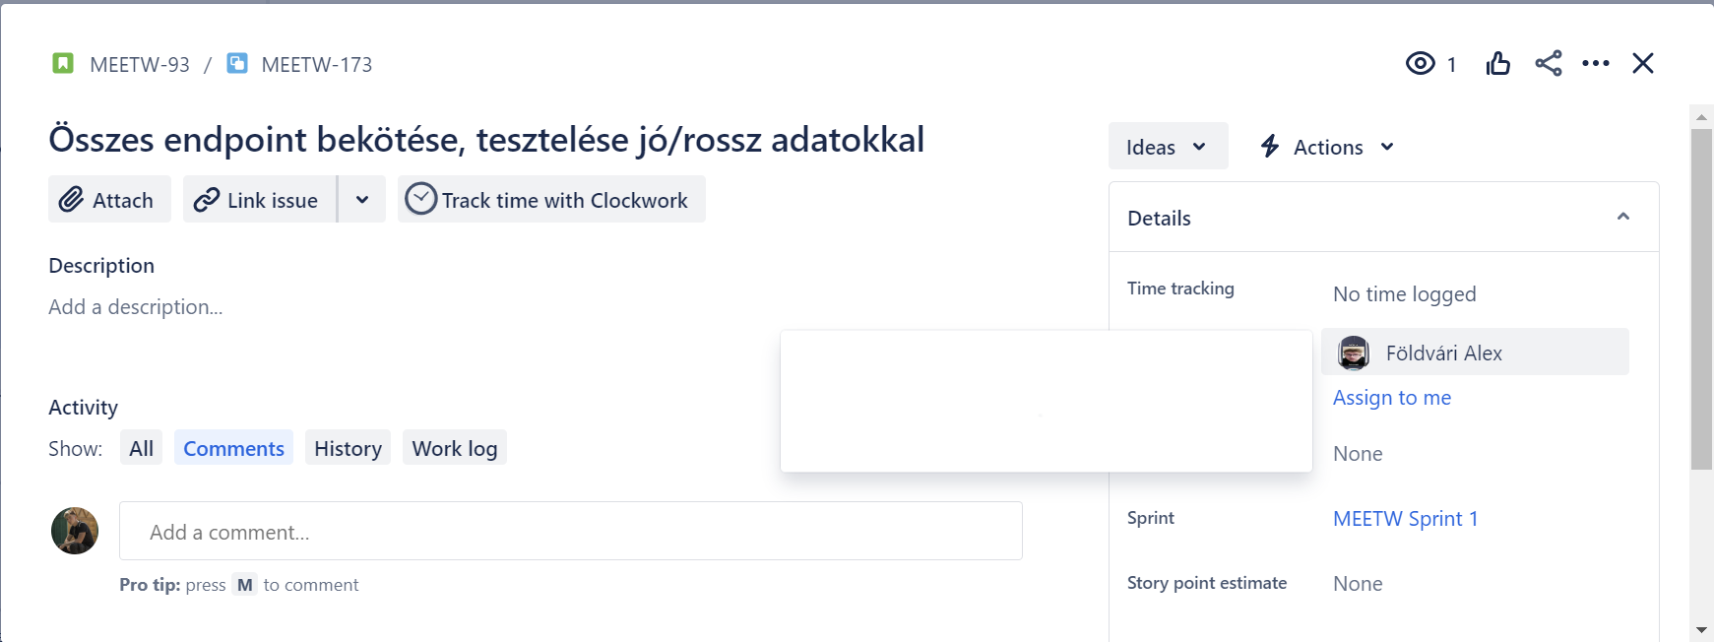
MW-B-010

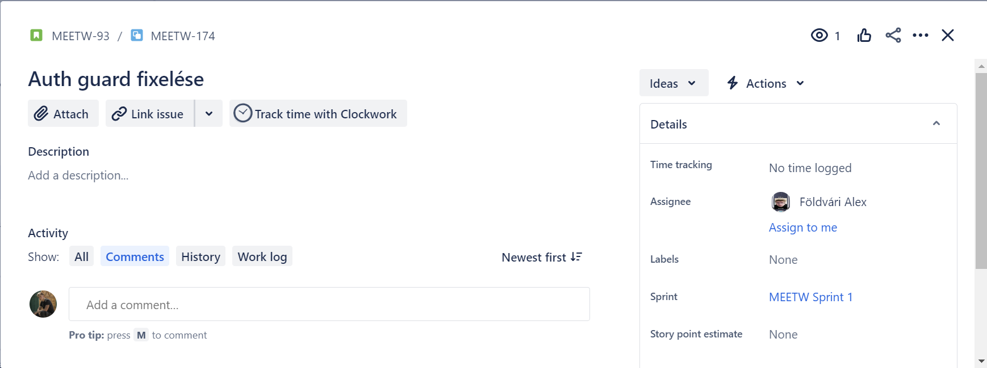
MW-B-011

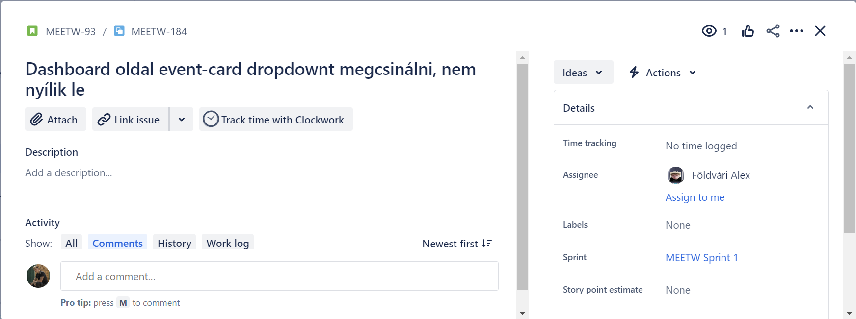 MW-B-012

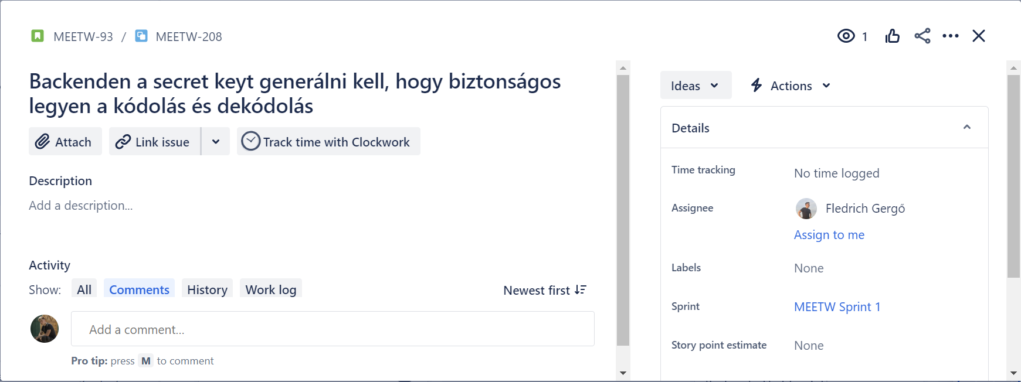
MW-B-013

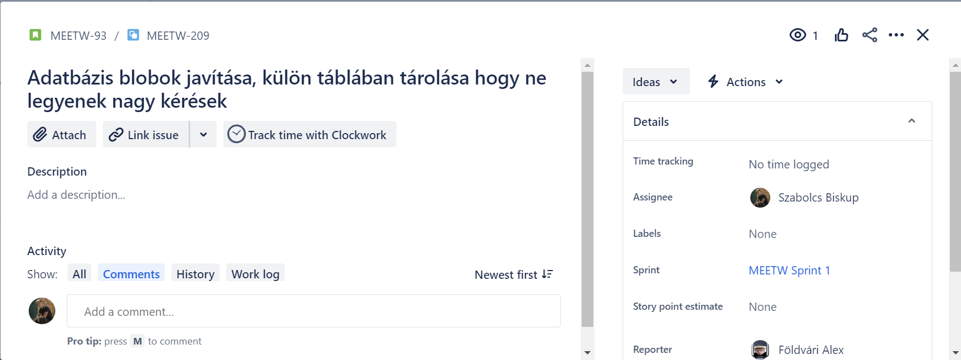
MW-B-014

